1赛季PlanC
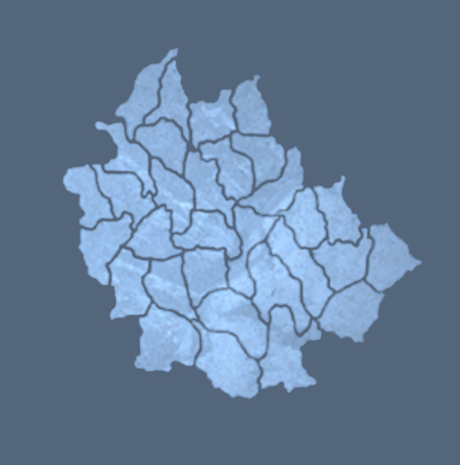

 | 城池等级 | 解锁时间
赛季目标 | 1 | 1
 | 2 | 2
 | 3 | 3
10等平阳146
玩家首都 | 4 | 5
3
9等伊氏147
 | 5 | 7
2
11等中牟93
 | 6 | 9
1
1
发育城 | 7 | 12
 | 8 | 15
10等皮牢151
10等长平150
 | 9 | 18
4
冲突城
5
1
12等新田152
13等天门156
3
12等朝歌94
10等山阳155
争夺城
10等蒲坂159
5
6
14等曲阳157
8
2
4
11等安邑158
10等桂陵95
12等贯丘34
14等市丘27
3
4
7
9
7
11等平丘29
12等函谷关43
15等洛邑37
3
13等渑池40
9等睢阳33
6等砀36
10等大梁28
5
4
9等卢氏44
8
12等郑26
5
11等宜阳41
3等纶氏38
6
2
1
6等巨阳32
3
3

10等宛45
8等阳翟39
1
2
1
8等方城42
8等安陵25

